상품제안서
영국R. 글라스쿡 정사각 大, 小 5조 | 상품코드: S39619

 |  |  |  |  |  |  | 02-713-8555 | www.synergygift.co.kr
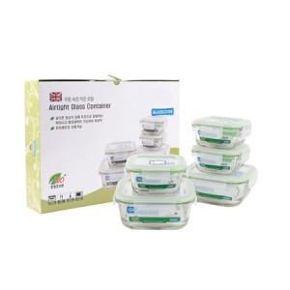

【상세/제작정보】

【인쇄/포장옵션】 | 스티커 / 종이케이스

【공급단가】 | 수량 | 30~ | 50~ | 100~ | 500~ | 1,000~
*VAT별도 | 단가 | 13,970원 | 13,750원 | 13,200원 | 12,430원 | 12,100원

【상품 URL】 | https://www.synergygift.co.kr:443/src/goods_detail.php?gdno=39619

